로그인 캡처
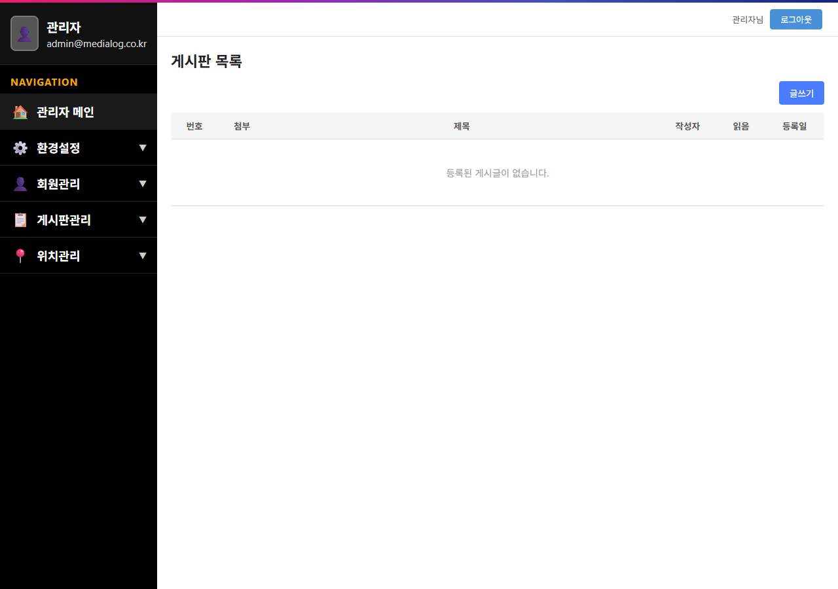
1. 로그인 화면 접속
http://localhost:3000/ 접속 시 로그인 폼 정상 표시

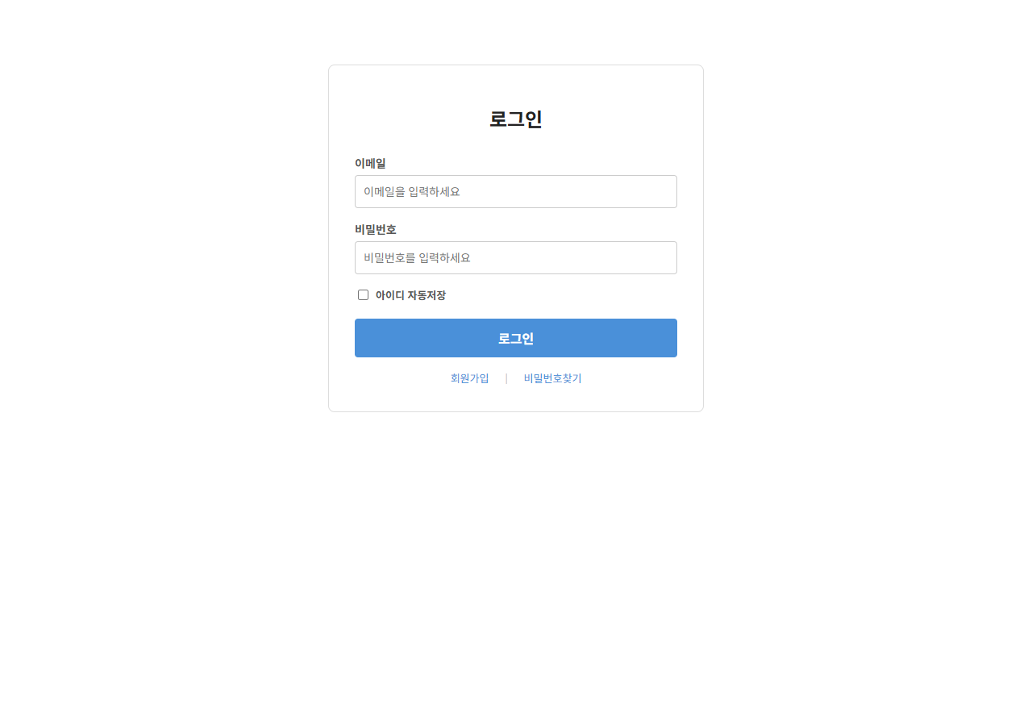

2. 로그인 처리
admin@medialog.co.kr 로그인 성공 후 게시판 목록 이동

게시판 캡처
1. 게시판 목록 화면
로그인 후 게시판 목록 정상 표시

2. 게시글 작성 화면
제목/내용/첨부파일 입력 완료 상태

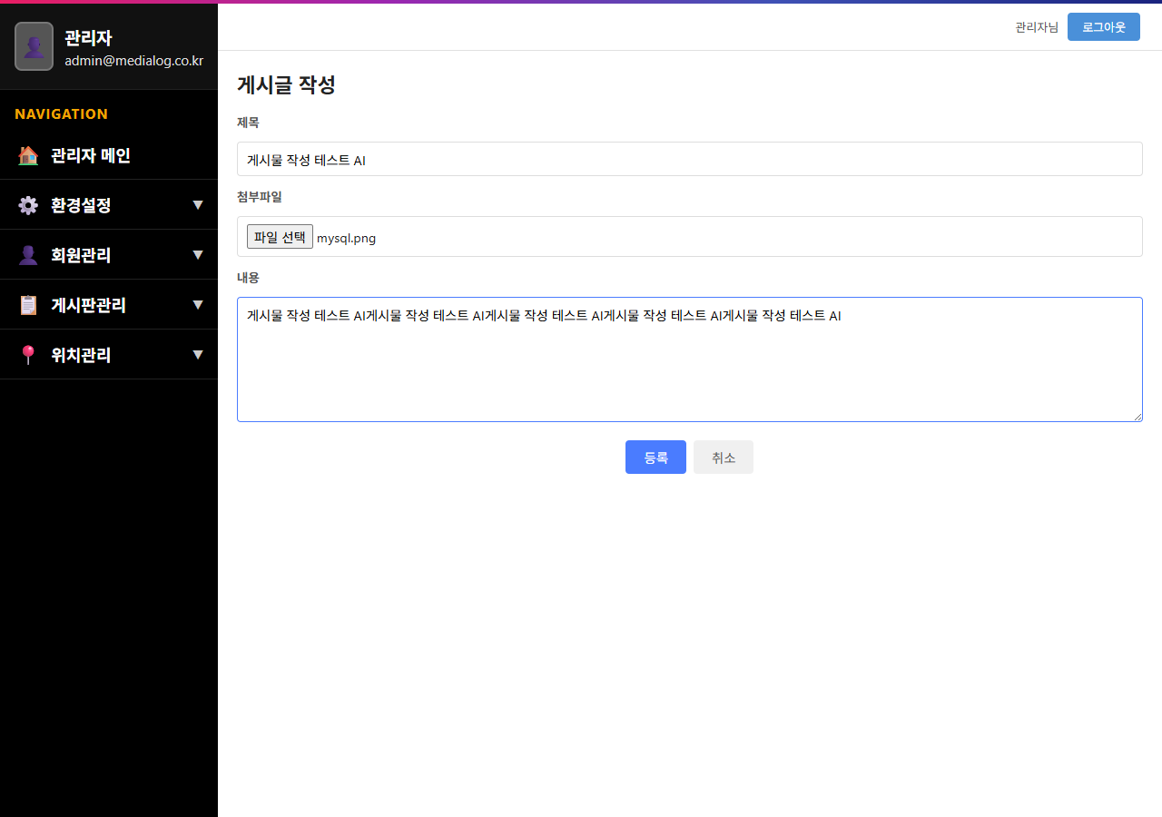

3. 게시글 저장 결과
저장 후 게시판 목록에 신규 게시글 표시

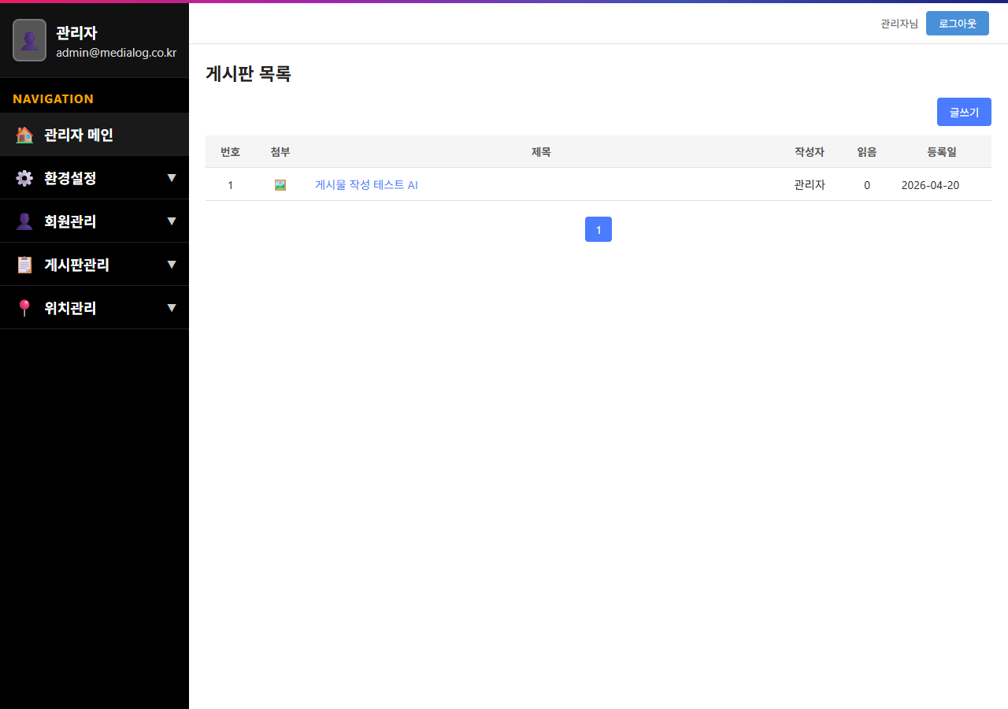

4. 게시글 상세 화면
제목 클릭 시 상세 화면 정상 표시

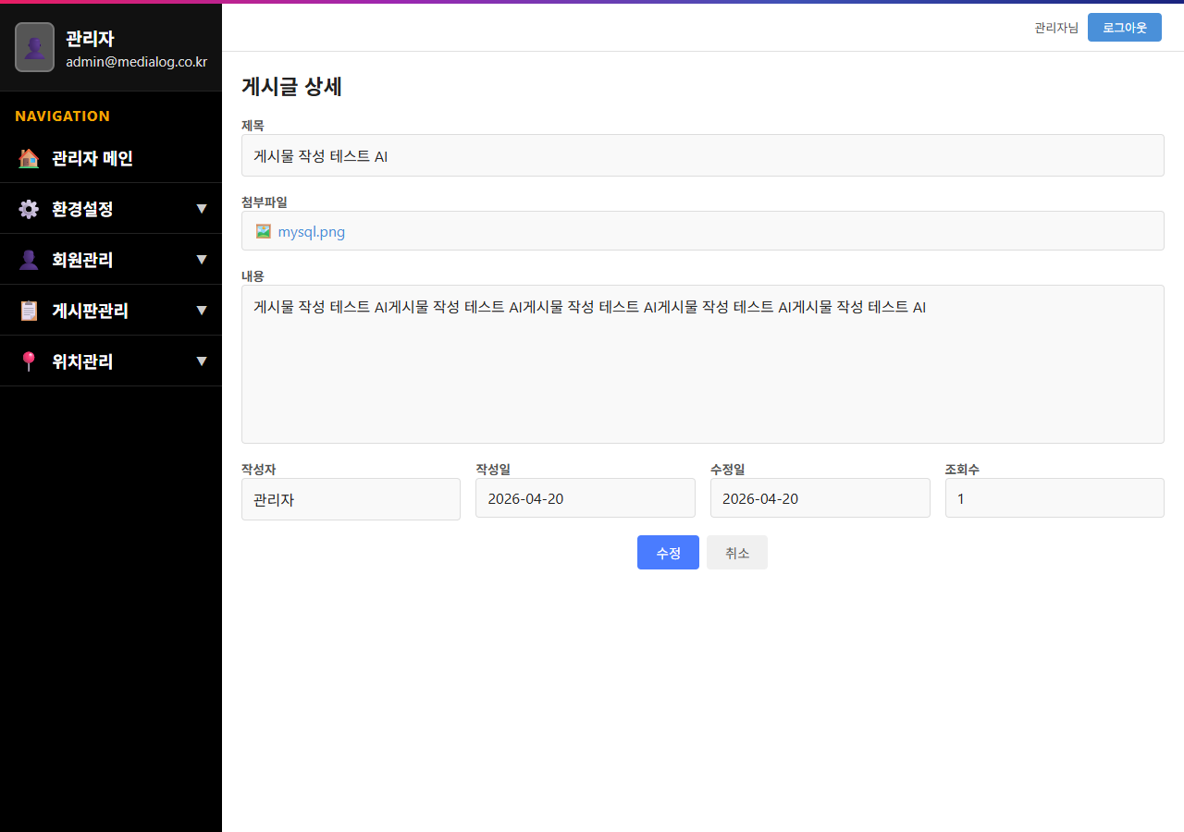

5. 첨부파일 다운로드
첨부파일 링크 클릭 후 다운로드 정상 동작

골프장 캡처
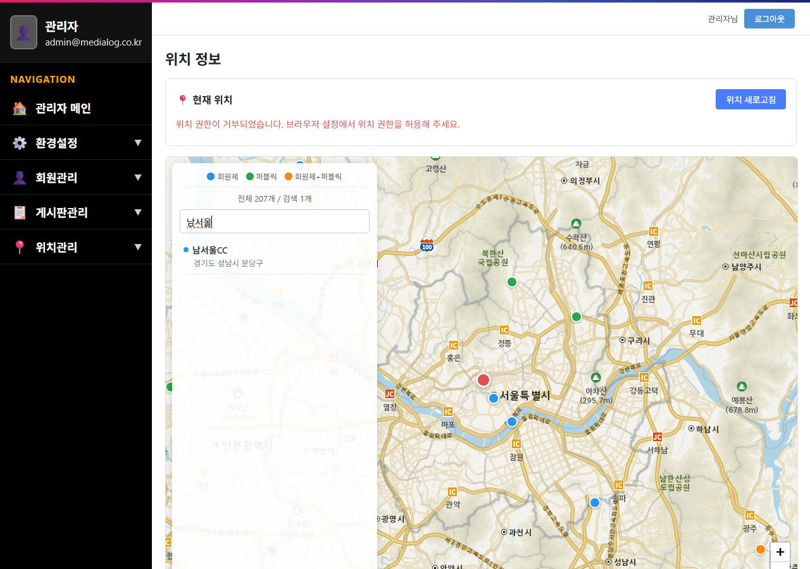
1. 골프장 화면 표시
지도 + 검색 패널 + 골프장 마커 정상 표시

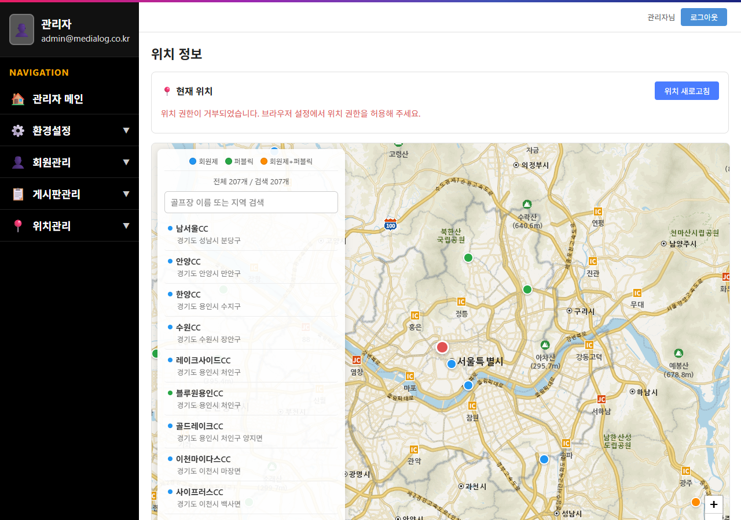

2. 골프장 검색
'남서울' 키워드 검색 결과 정상 표시

회원 캡처
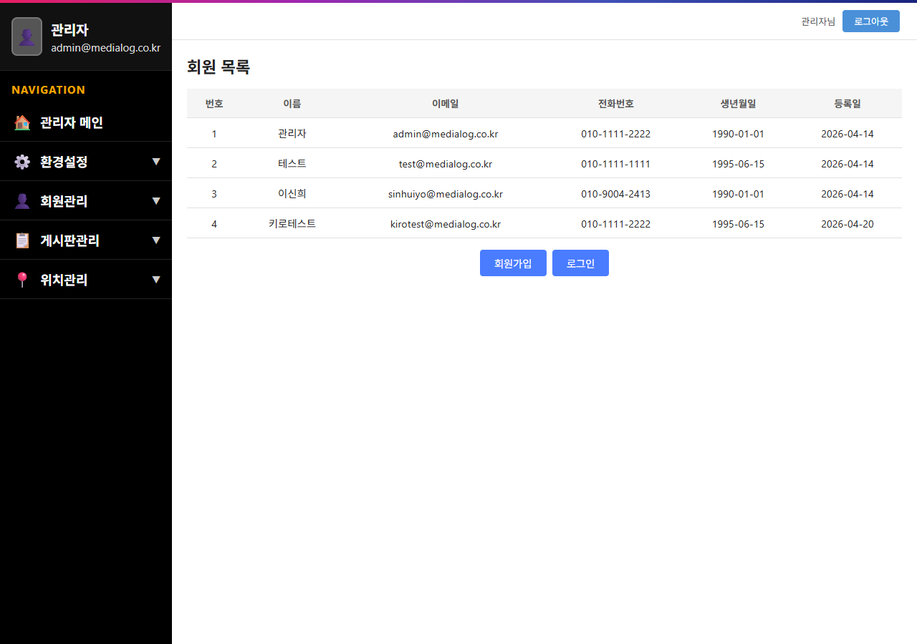
1. Step 01 약관동의
약관동의 화면 초기 상태

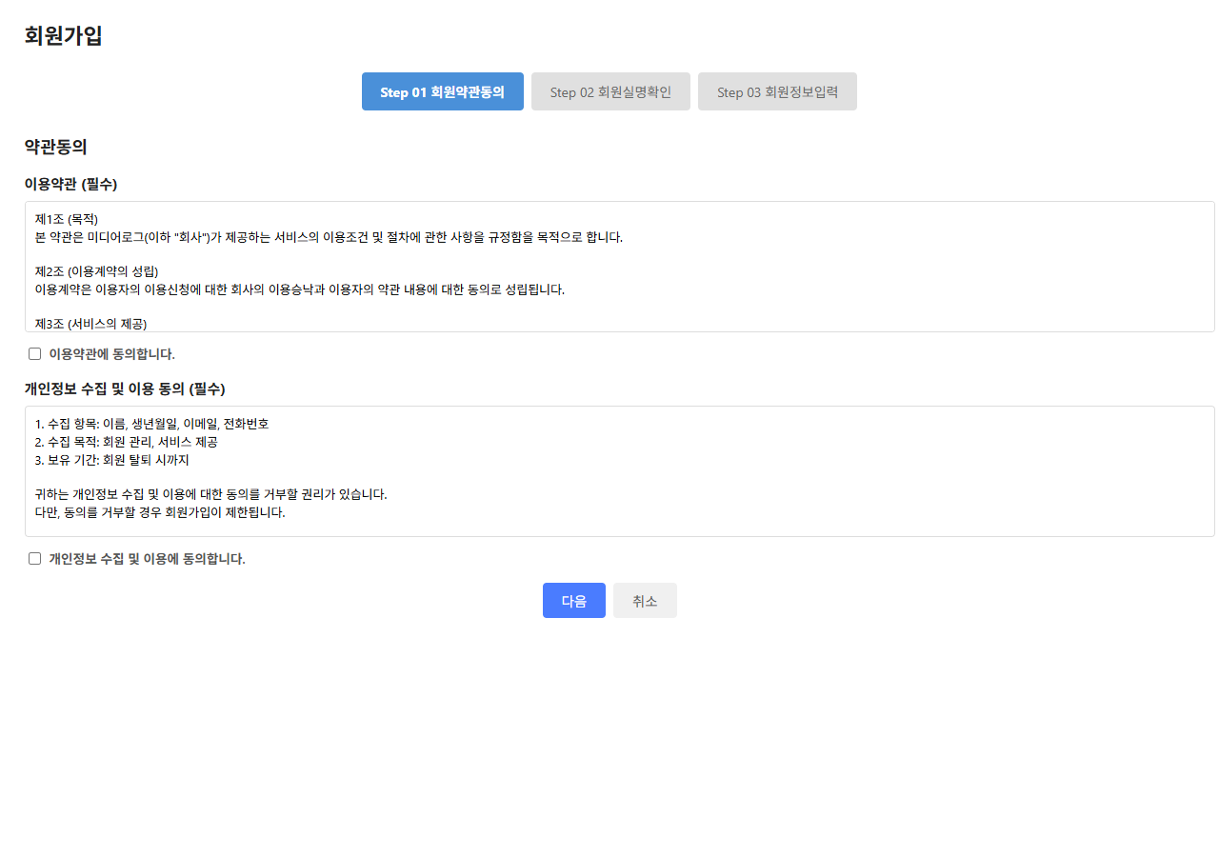

2. Step 01 약관동의 완료
이용약관, 개인정보 수집 동의 체크 완료

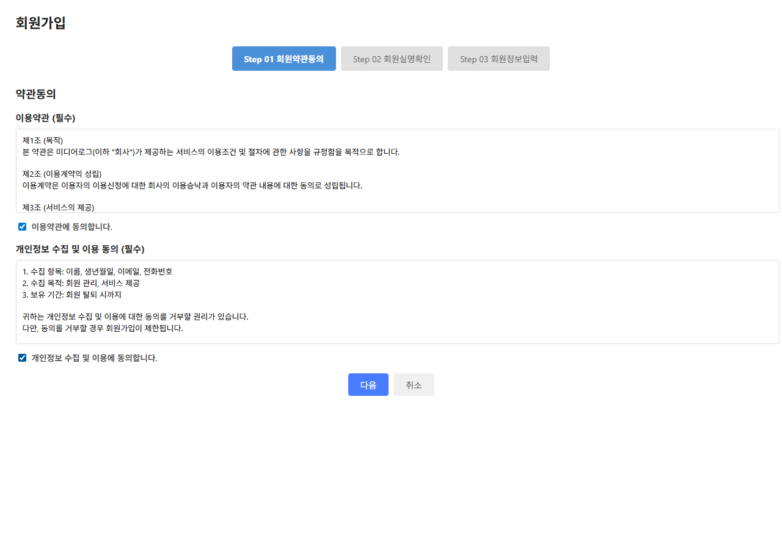

3. Step 02 실명확인
이름/생년월일 입력 화면

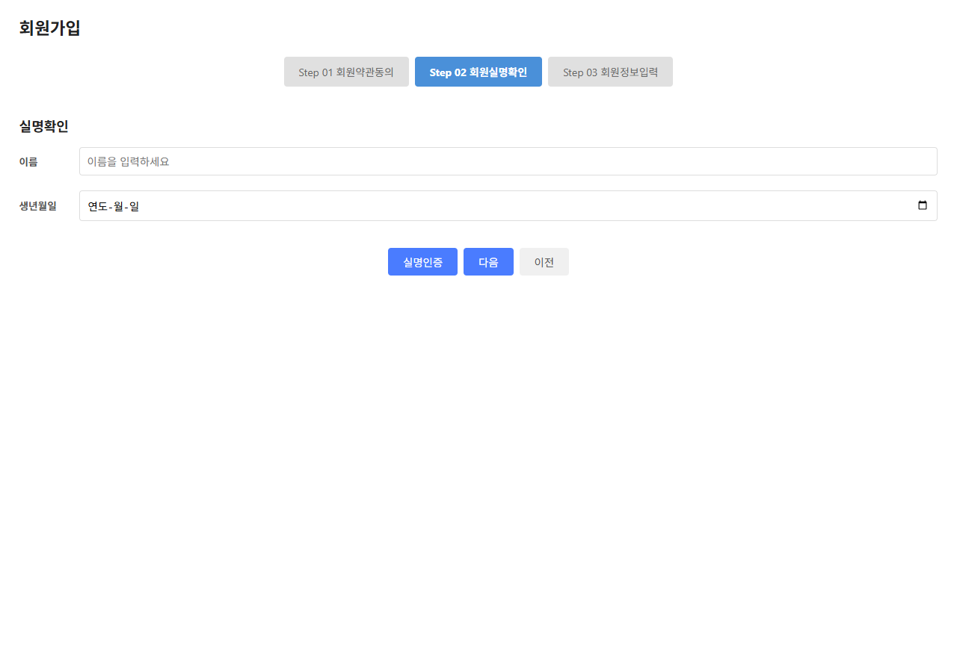

4. Step 02 실명인증 완료
실명인증 완료 상태

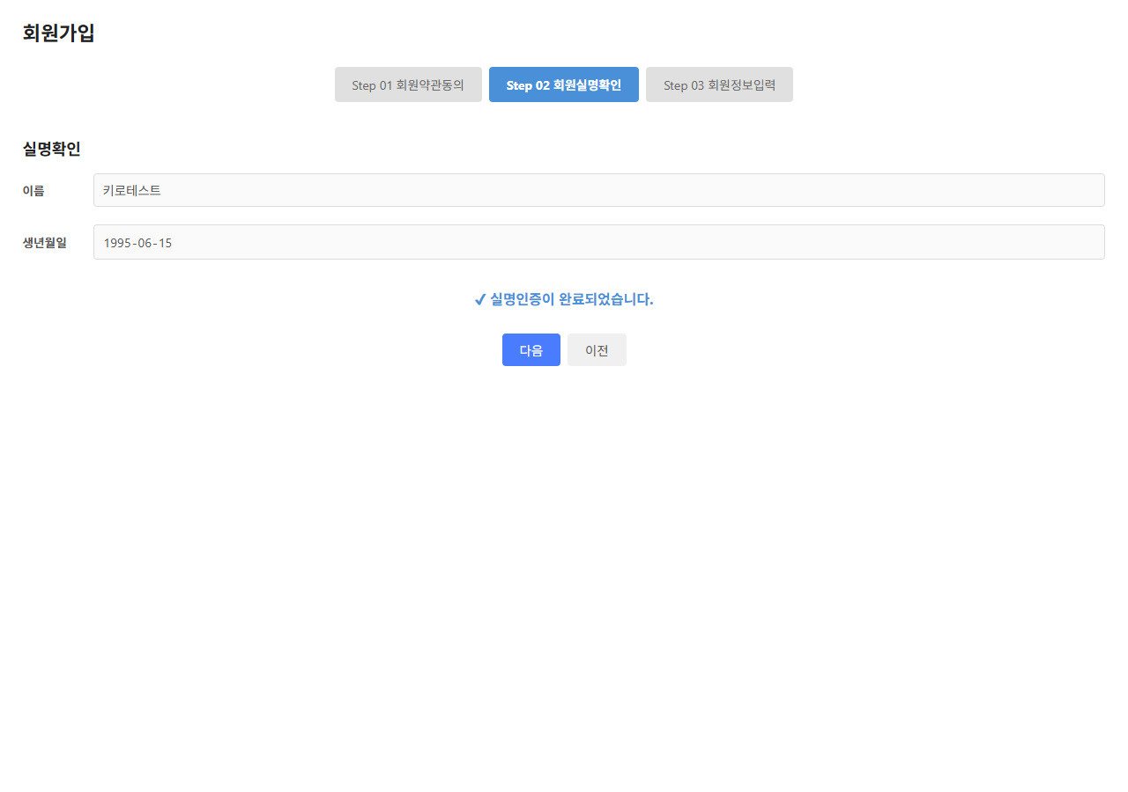

5. Step 03 회원정보입력
이메일/전화번호/비밀번호 입력 화면

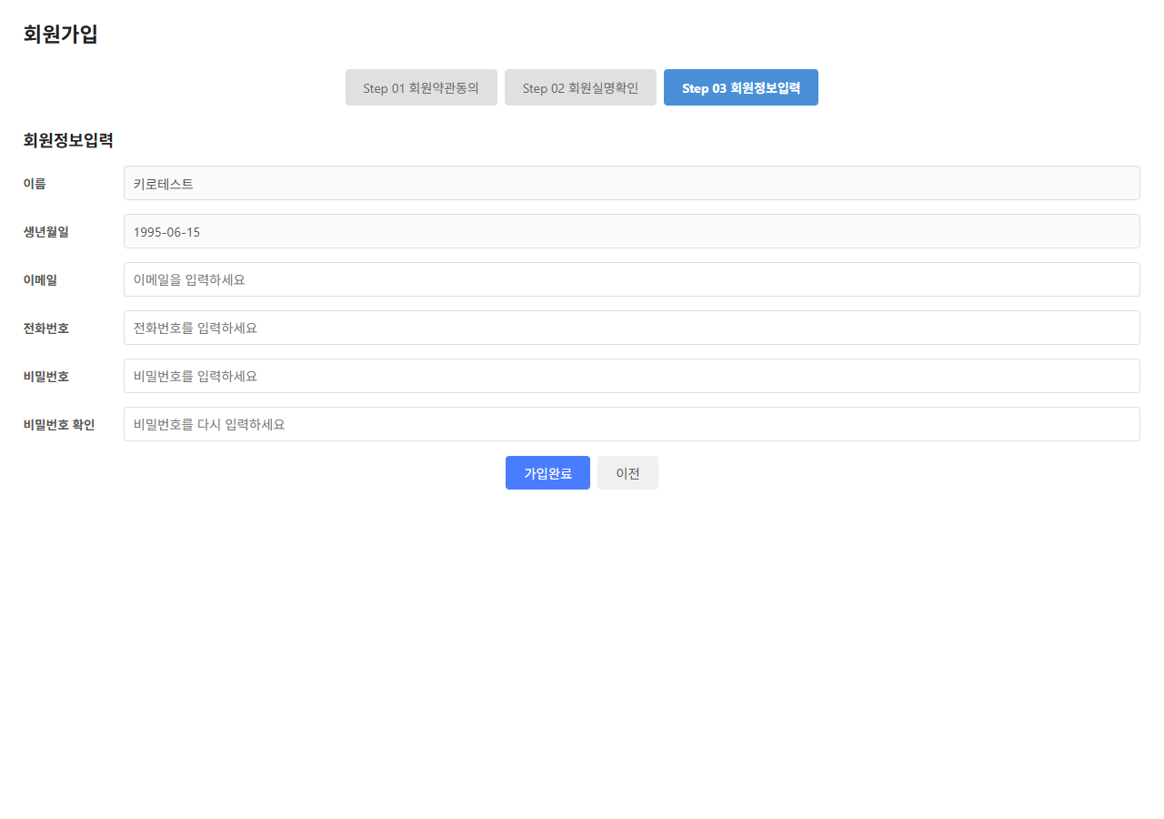

6. Step 03 정보입력 완료
모든 회원정보 입력 완료 상태

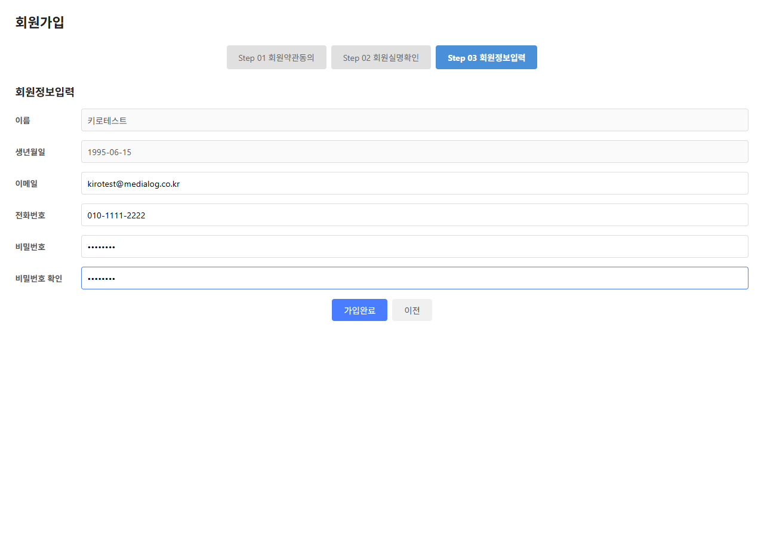

7. 가입완료
회원가입 완료 팝업 표시

